Sonuçlar
Numune | TAS (mmol/L) | TOS (µmol/L) | OSI
Numune-1 | 0.52 | 10.46 | 2.01
Numune-2 | 0.81 | 8.72 | 1.08
Numune-3 | 0.71 | 4.89 | 0.69 | Bu çalışmada "Relassay" marka kitler kullanılmıştır.
Numune-4 | 0.66 | 18.26 | 2.77 | TAS Kat.No: RL0017
Numune-5 | 0.22 | 10.89 | 4.95 | TOS Kat.Not: RL0024
Numune-6 | 0.22 | 21.15 | 9.61 | Kullanılan cihaz: Mindray BS300
Numune-7 | 0.29 | 18.37 | 6.33
Numune-8 | 0.24 | 19.56 | 8.15
Numune-9 | 1.1 | 34.34 | 3.12
Numune-10 | 1 | 4.78 | 0.48
Numune-11 | 0.6 | 4.26 | 0.71
Numune-12 | 0.88 | 4.5 | 0.51
Numune-13 | 0.37 | 18.43 | 4.98
Numune-14 | 0.73 | 8.8 | 1.21
Numune-15 | 0.34 | 17.34 | 5.10
Numune-16 | 0.14 | 21.14 | 15.10
Numune-17 | 0.64 | 3.81 | 0.60
Numune-18 | 0.3 | 29.22 | 9.74
Numune-19 | 0.38 | 31.63 | 8.32
Numune-20 | 0.33 | 18.06 | 5.47
Numune-21 | 0.56 | 12.36 | 2.21
Numune-22 | 1.39 | 9.01 | 0.65
Numune-23 | 0.31 | 1.67 | 0.54
Numune-24 | 0.17 | 16.54 | 9.73
Numune-25 | 0.28 | 13.28 | 4.74
Numune-26 | 0.19 | 2.83 | 1.49
Numune-27 | 0.56 | 2.93 | 0.52
Numune-28 | 0.45 | 3.14 | 0.70
Numune-29 | 0.45 | 3.77 | 0.84
Numune-30 | 0.94 | 33.18 | 3.53
Numune-31 | 0.2 | 15.97 | 7.99
Numune-32 | 0.45 | 4.44 | 0.99
Numune-33 | 0.84 | 4.02 | 0.48
Numune-34 | 0.95 | 2.63 | 0.28
Numune-35 | 0.58 | 3.72 | 0.64
Numune-36 | 1.39 | 1.02 | 0.07
Numune-37 | 0.44 | 2.08 | 0.47
Numune-38 | 0.44 | 15.26 | 3.47
Numune-39 | 2.26 | 9.63 | 0.43
Numune-40 | 0.21 | 8.44 | 4.02
Numune-41 | 0.43 | 5.7 | 1.33
Numune-42 | 0.14 | 0.27 | 0.19
Numune-43 | 0.36 | 8.09 | 2.25
Numune-44 | 0.85 | 4.21 | 0.50
Numune-45 | 0.1 | 2.69 | 2.69
Numune-46 | 0.48 | 5.86 | 1.22
Numune-47 | 0.81 | 7.43 | 0.92
Numune-48 | 0.25 | 8.1 | 3.24
Numune-49 | 0.4 | 3.63 | 0.91
Numune-50 | 0.24 | 16.22 | 6.76
Numune-51 | 0.45 | 2.85 | 0.63
Numune-52 | 0.2 | 1.28 | 0.64
Numune-53 | 0.27 | 2.36 | 0.87
Numune-54 | 0.28 | 3.49 | 1.25
Numune-55 | 0.47 | 0.38 | 0.08
Numune-56 | 0.42 | 7.35 | 1.75
Numune-57 | 0.23 | 4.18 | 1.82
Numune-58 | 0.16 | 1.33 | 0.83
Numune-59 | 0.23 | 1.49 | 0.65
Numune-60 | 0.9 | 3.51 | 0.39
Numune-61 | 0.26 | 5.41 | 2.08
Numune-62 | 0.52 | 1.81 | 0.35
Numune-63 | 0.66 | 3.48 | 0.53
Numune-64 | 0.6 | 2.68 | 0.45
Numune-65 | 0.78 | 9.71 | 1.24
Numune-66 | 0.47 | 1.03 | 0.22
Numune-67 | 0.42 | 0.83 | 0.20
Numune-68 | 0.71 | 2.65 | 0.37
Numune-69 | 0.91 | 1.12 | 0.12
Numune-70 | 0.67 | 1.8 | 0.27
Numune-71 | 1.52 | 1.07 | 0.07
Numune-72 | 1.25 | 0.86 | 0.07
Numune-73 | 0.57 | 1.44 | 0.25
Numune-74 | 0.7 | 1.54 | 0.22
Numune-75 | 1.2 | 2.38 | 0.20
Numune-76 | 0.68 | 0.94 | 0.14
Numune-77 | 0.72 | 4.3 | 0.60
Ozon-1 | 0.67 | 7.8 | 1.16
Ozon-2 | 0.6 | 7.24 | 1.21
Ozon-3 | 0.51 | 3.39 | 0.66
Ozon-4 | 0.73 | 7.47 | 1.02
Ozon-5 | 0.81 | 4.8 | 0.59
Ozon-6 | 0.67 | 2.97 | 0.44

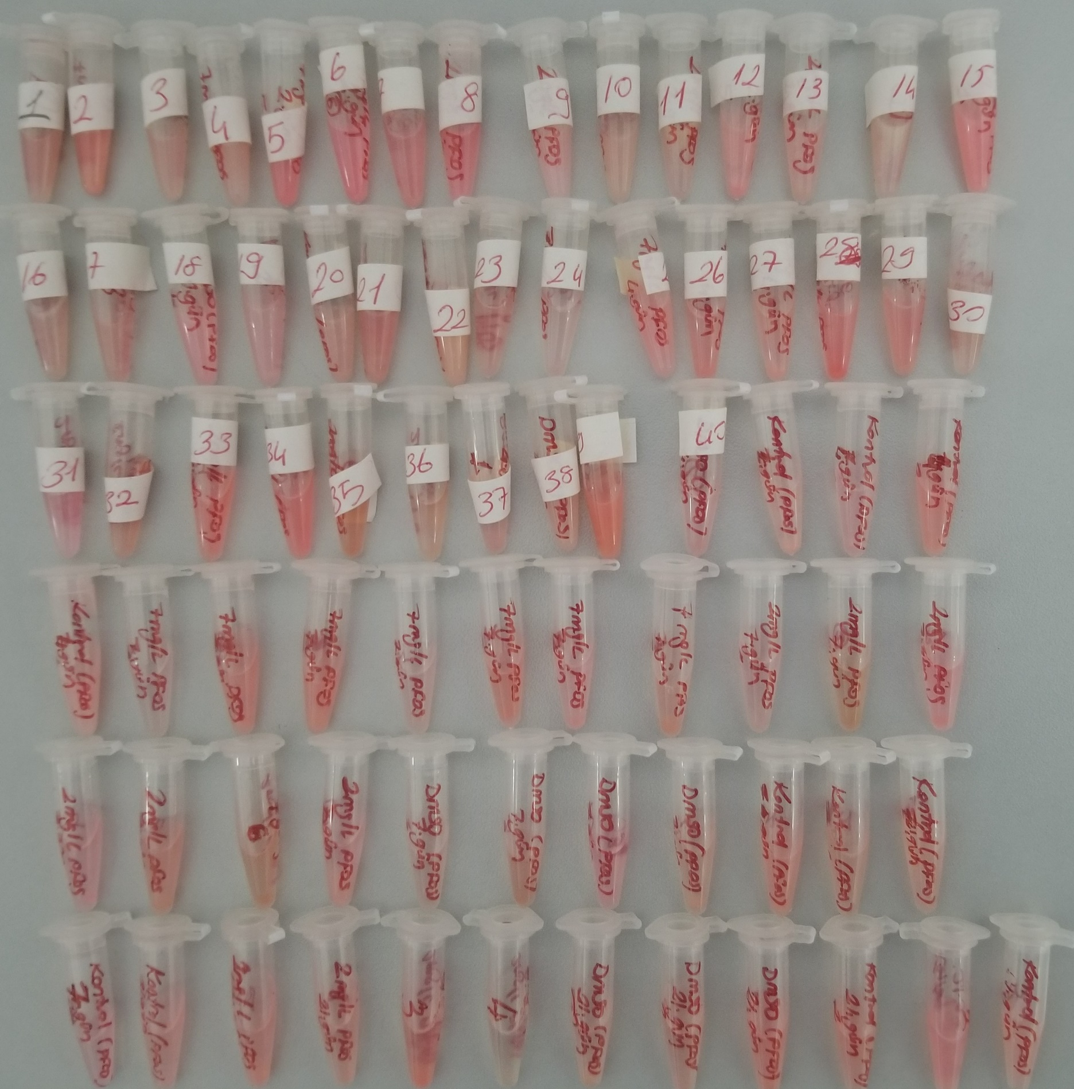

Not: ilk 40 numune numaralandırıldığından kontrol edilmedi. (sayı etiketi kaldırıldığında yazı çıkıyor)
Not: Fotograflama labımıza geliş sırasına göre yapıldı. Kontrol listesine göre tekrar düzenlendi.
BİYOKİMYA LAB İÇİN AYRILAN ZEBRA BALIK NUMUNELERİ

NUMUNE SAYISI | GÜN | KİMYASAL
1 | 2 GÜNLÜK | 7 MG/L PFOS
2 | 2 GÜNLÜK | 7 MG/L PFOS
3 | 2 GÜNLÜK | 7 MG/L PFOS
4 | 2 GÜNLÜK | 7 MG/L PFOS
5 | 2 GÜNLÜK | 7 MG/L PFOS
6 | 2 GÜNLÜK | 7 MG/L PFOS
7 | 2 GÜNLÜK | 7 MG/L PFOS
8 | 2 GÜNLÜK | 2 MG/L PFOS
9 | 2 GÜNLÜK | 2 MG/L PFOS
10 | 2 GÜNLÜK | 2 MG/L PFOS
11 | 2 GÜNLÜK | 2 MG/L PFOS
12 | 2 GÜNLÜK | 2 MG/L PFOS
13 | 2 GÜNLÜK | 2 MG/L PFOS
14 | 2 GÜNLÜK | 2 MG/L PFOS
15 | 2 GÜNLÜK | DMSO KONTROL
16 | 2 GÜNLÜK | DMSO KONTROL
17 | 2 GÜNLÜK | DMSO KONTROL
18 | 2 GÜNLÜK | DMSO KONTROL
19 | 2 GÜNLÜK | KONTROL
20 | 2 GÜNLÜK | KONTROL
21 | 2 GÜNLÜK | KONTROL
22 | 2 GÜNLÜK | KONTROL
23 | 4 GÜNLÜK | 7 MG/L PFOS
24 | 4 GÜNLÜK | 7 MG/L PFOS
25 | 4 GÜNLÜK | 7 MG/L PFOS
26 | 4 GÜNLÜK | 7 MG/L PFOS
27 | 4 GÜNLÜK | 7 MG/L PFOS
28 | 4 GÜNLÜK | 7 MG/L PFOS
29 | 4 GÜNLÜK | 7 MG/L PFOS
30 | 4 GÜNLÜK | 2 MG/L PFOS
31 | 4 GÜNLÜK | 2 MG/L PFOS
32 | 4 GÜNLÜK | 2 MG/L PFOS
33 | 4 GÜNLÜK | 2 MG/L PFOS
34 | 4 GÜNLÜK | 2 MG/L PFOS
35 | 4 GÜNLÜK | 2 MG/L PFOS
36 | 4 GÜNLÜK | 2 MG/L PFOS
37 | 4 GÜNLÜK | DMSO KONTROL
38 | 4 GÜNLÜK | DMSO KONTROL
39 | 4 GÜNLÜK | DMSO KONTROL
40 | 4 GÜNLÜK | DMSO KONTROL
41 | 4 GÜNLÜK | KONTROL
42 | 4 GÜNLÜK | KONTROL
43 | 4 GÜNLÜK | KONTROL
44 | 4 GÜNLÜK | KONTROL
45 | 7 GÜNLÜK | 7 MG/L PFOS
46 | 7 GÜNLÜK | 7 MG/L PFOS
47 | 7 GÜNLÜK | 7 MG/L PFOS
48 | 7 GÜNLÜK | 7 MG/L PFOS
49 | 7 GÜNLÜK | 7 MG/L PFOS
50 | 7 GÜNLÜK | 7 MG/L PFOS
51 | 7 GÜNLÜK | 7 MG/L PFOS
52 | 7 GÜNLÜK | 2 MG/L PFOS
53 | 7 GÜNLÜK | 2 MG/L PFOS
54 | 7 GÜNLÜK | 2 MG/L PFOS
55 | 7 GÜNLÜK | 2 MG/L PFOS
56 | 7 GÜNLÜK | 2 MG/L PFOS
57 | 7 GÜNLÜK | 2 MG/L PFOS
58 | 7 GÜNLÜK | 2 MG/L PFOS
59 | 7 GÜNLÜK | DMSO KONTROL
60 | 7 GÜNLÜK | DMSO KONTROL
61 | 7 GÜNLÜK | DMSO KONTROL
62 | 7 GÜNLÜK | DMSO KONTROL
63 | 7 GÜNLÜK | KONTROL
64 | 7 GÜNLÜK | KONTROL
65 | 7 GÜNLÜK | KONTROL
66 | 7 GÜNLÜK | KONTROL
67 | 21 GÜNLÜK | 2 MG/L PFOS
68 | 21 GÜNLÜK | 2 MG/L PFOS
69 | 21 GÜNLÜK | 2 MG/L PFOS
70 | 21 GÜNLÜK | 2 MG/L PFOS
71 | 21 GÜNLÜK | DMSO KONTROL
72 | 21 GÜNLÜK | DMSO KONTROL
73 | 21 GÜNLÜK | DMSO KONTROL
74 | 21 GÜNLÜK | KONTROL
75 | 21 GÜNLÜK | KONTROL
76 | 21 GÜNLÜK | KONTROL
77 | 21 GÜNLÜK | KONTROL

1 |  | OZON
2 |  | OZON
3 |  | OZON
4 |  | OZON
5 |  | OZON
6 |  | OZON

